3
H. AYUNTAMIENTO DE SAN SEBASTIAN DEL OESTE
TESORERÍA MUNICIPAL
DIRECCIÓN DE INGRESOS
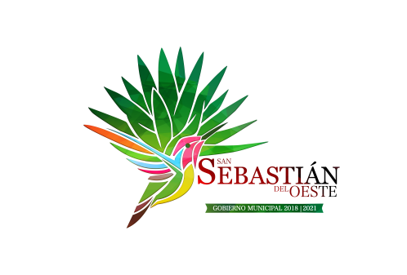

 |  | Ingresos extraordinarios recibidos por cualquier concepto |  |  |  | Ingresos extras (federales y estatales)
 |  | LEY
 | Mes | Origen de los recursos | Nombre de los responsables de recibirlos, administrarlos y ejercerlos | Proyecto o programa donde serán aplicados | DESTINO | UTILIZACIÓN | COMPROBACIÓN DE LOS RECURSOS | INGRESO
 | MARZO , 2021 | RECURSO ESTATAL | LUIS ALBERTO ARREDONDO LOPEZ Y PATRICIA CHAVEZ NAVA | EMPEDRADOS PARA LA REACTIVACION ECONOMICA | REHABILITACION DE EMPEDRADO ZAMPEADO EN VIALIDADES DEL KM 0+070 AL 0+493 EN LA LOCALIDAD DE SAN FELIPE DE HIJAR | RECONSTRUCCION DE ANDADOR TURISTICO EN ENTRADA A CABECERA MUNICIPAL | https://sansebastiandeloeste.gob.mx/fracc-6-c | $1,499,999.91
 |  |  |  |  |  | EMPEDRADO ZAMPEADO EN VIALIDADES CON MACHUELOS DEL KM 0+000 AL 0+235.42 EN LA CALLE PRINCIPAL DE SANTIAGO DE PINOS
 |  |  |  |  |  | REHABILITACION CON EMPEDRADO ZAMPEADO EN VIALIDADES DEL KM 0+000 AL 0+224.26 Y DEL KM 0+485 AL 1+540 EN LA LOCALIDAD DE SAN SEBASTIAN DEL OESTE
 | MARZO , 2021 | RECURSO ESTATAL | LUIS ALBERTO ARREDONDO LOPEZ Y PATRICIA CHAVEZ NAVA | DESASOLVE A DIVERSOS PLANTELES EDUCATIVOS | DESASOLVE A DIVERSOS PLANTELES EDUCATIVOS | DESASOLVE A DIVERSOS PLANTELES EDUCATIVOS | https://sansebastiandeloeste.gob.mx/fracc-6-c | 924591

